关系图
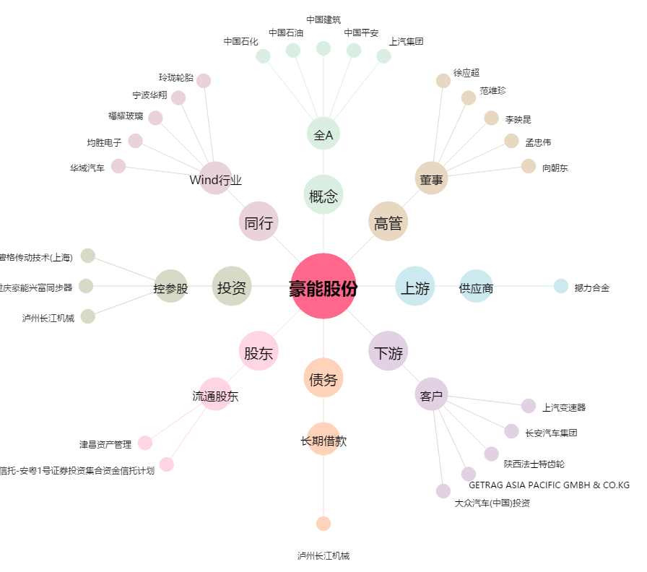
豪能股份[603809.SH] - 关系概览图

